Sheet1
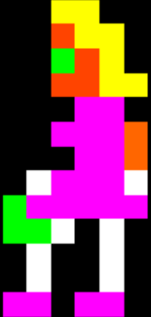
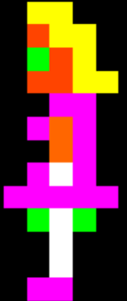
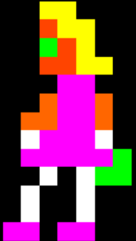

 | 0 | 1 | 2 | 3 | 4 | 5 | 6 |  |  |  |  |  |  |  |  | 0 | 1 | 2 | 3 | 4 | 5 | 6 |  |  | 0 | 1 | 2 | 3 | 4 | 5 | 6 |  |  | 0 | 1 | 2 | 3 | 4 | 5 | 6
0 | x | x | Y | Y | x | x | x |  |  |  |  |  |  |  | 0 | x | x | Y | Y | x | x | x |  | 0 | x | x | Y | Y | x | x | x |  | 0 | x | x | x | Y | Y | x | x |  |  | x | Black
1 | x | x | O | Y | Y | x | x |  |  |  |  |  |  |  | 1 | x | x | O | Y | Y | x | x |  | 1 | x | x | O | Y | Y | x | x |  | 1 | x | x | Y | Y | O | x | x |  |  | B | Blue
2 | x | x | G | O | Y | x | x |  |  |  |  |  |  |  | 2 | x | x | G | O | Y | x | x |  | 2 | x | x | G | O | Y | x | x |  | 2 | x | x | Y | O | G | x | x |  |  | O | Orange
3 | x | x | O | O | Y | Y | x |  |  |  |  |  |  |  | 3 | x | x | O | O | Y | Y | x |  | 3 | x | x | O | O | Y | Y | x |  | 3 | x | Y | Y | O | O | x | x |  |  | W | White
4 | x | x | x | P | P | x | x |  |  |  |  |  |  |  | 4 | x | x | x | P | P | x | x |  | 4 | x | x | x | P | P | x | x |  | 4 | x | x | P | P | x | x | x |  |  | P | Pink
5 | x | x | P | O | P | x | x |  |  |  |  |  |  |  | 5 | x | x | P | P | P | O | x |  | 5 | x | x | O | P | P | O | x |  | 5 | x | x | P | O | P | x | x |  |  | R | Red
6 | x | x | x | O | P | x | x |  |  |  |  |  |  |  | 6 | x | x | x | P | P | O | x |  | 6 | x | O | O | P | P | O | x |  | 6 | x | x | P | O | x | x | x |  |  | g | Grey
7 | x | x | P | W | P | x | x |  |  |  |  |  |  |  | 7 | x | W | P | P | P | W | x |  | 7 | x | W | P | P | P | W | x |  | 7 | x | x | P | W | P | x | x |  |  | Y | Yellow
8 | x | P | P | P | P | P | x |  |  |  |  |  |  |  | 8 | G | P | P | P | P | P | x |  | 8 | x | P | P | P | P | P | G |  | 8 | x | P | G | G | G | P | x |  |  | V | Violet (Purple)
9 | x | x | G | W | G | x | x |  |  |  |  |  |  |  | 9 | G | G | W | x | W | x | x |  | 9 | x | x | W | x | W | G | G |  | 9 | x | x | G | G | G | x | x |  |  | G | Green
10 | x | x | x | W | x | x | x |  |  |  |  |  |  |  | 10 | x | W | x | x | W | x | x |  | 10 | x | W | x | x | W | x | x |  | 10 | x | x | x | W | x | x | x
11 | x | x | x | W | x | x | x |  |  |  |  |  |  |  | 11 | x | W | x | x | W | x | x |  | 11 | x | W | x | x | W | x | x |  | 11 | x | x | x | W | x | x | x
12 | x | x | P | P | x | x | x |  |  |  |  |  |  |  | 12 | P | P | x | P | P | x | x |  | 12 | P | P | x | P | P | x | x |  | 12 | x | x | x | P | P | x | x
13 | x | x | x | x | x | x | x |  |  |  |  |  |  |  | 13 | x | x | x | x | x | x | x |  | 13 | x | x | x | x | x | x | x |  | 13 | x | x | x | x | x | x | x
 |  |  |  |  |  |  |  | mommy1 |  |  |  |  |  |  |  |  |  |  |  |  |  |  | mommy2 |  |  |  |  |  |  |  |  | mommy3 |  |  |  |  |  |  |  |  | mommy4

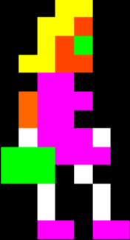
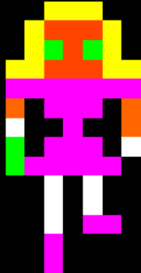
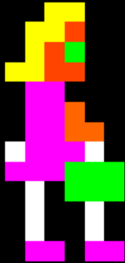
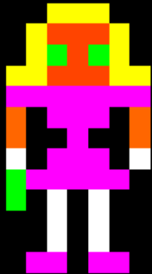
 | 0 | 1 | 2 | 3 | 4 | 5 | 6 |  |  |  |  |  |  |  |  | 0 | 1 | 2 | 3 | 4 | 5 | 6 |  |  | 0 | 1 | 2 | 3 | 4 | 5 | 6 |  |  | 0 | 1 | 2 | 3 | 4 | 5 | 6
0 | x | x | x | Y | Y | x | x |  |  |  |  |  |  |  | 0 | x | x | x | Y | Y | x | x |  | 0 | x | x | Y | Y | Y | x | x |  | 0 | x | x | Y | Y | Y | x | x
1 | x | x | Y | Y | O | x | x |  |  |  |  |  |  |  | 1 | x | x | Y | Y | O | x | x |  | 1 | x | Y | O | O | O | Y | x |  | 1 | x | Y | O | O | O | Y | x
2 | x | x | Y | O | G | x | x |  |  |  |  |  |  |  | 2 | x | x | Y | O | G | x | x |  | 2 | x | Y | G | O | G | Y | x |  | 2 | x | Y | G | O | G | Y | x
3 | x | Y | Y | O | O | x | x |  |  |  |  |  |  |  | 3 | x | Y | Y | O | O | x | x |  | 3 | Y | Y | O | O | O | Y | Y |  | 3 | Y | Y | O | O | O | Y | Y
4 | x | x | P | P | x | x | x |  |  |  |  |  |  |  | 4 | x | x | P | P | x | x | x |  | 4 | P | P | P | P | P | P | P |  | 4 | P | P | P | P | P | P | P
5 | x | O | P | P | P | x | x |  |  |  |  |  |  |  | 5 | x | x | P | P | O | x | x |  | 5 | O | x | P | P | P | x | O |  | 5 | O | x | P | P | P | x | O
6 | x | O | P | P | x | x | x |  |  |  |  |  |  |  | 6 | x | x | P | P | O | O | x |  | 6 | O | x | x | P | x | x | O |  | 6 | W | x | x | P | x | x | O
7 | x | W | P | P | P | W | x |  |  |  |  |  |  |  | 7 | x | W | P | P | P | W | x |  | 7 | W | x | P | P | P | x | W |  | 7 | G | x | P | P | P | x | W
8 | G | G | G | P | P | P | x |  |  |  |  |  |  |  | 8 | x | P | P | P | G | G | G |  | 8 | G | P | P | P | P | P | x |  | 8 | G | P | P | P | P | P | x |  |  |  |  | x
9 | G | G | G | x | W | x | x |  |  |  |  |  |  |  | 9 | x | x | W | x | G | G | G |  | 9 | G | x | W | x | W | x | x |  | 9 | x | x | W | x | W | x | x |  |  |  |  | B
10 | x | x | W | x | x | W | x |  |  |  |  |  |  |  | 10 | x | x | W | x | x | W | x |  | 10 | x | x | W | x | W | x | x |  | 10 | x | x | W | x | W | x | x |  |  |  |  | O
11 | x | x | W | x | x | W | x |  |  |  |  |  |  |  | 11 | x | x | W | x | x | W | x |  | 11 | x | x | W | x | W | x | x |  | 11 | x | x | W | x | P | P | x |  |  |  |  | W
12 | x | x | P | P | x | P | P |  |  |  |  |  |  |  | 12 | x | x | P | P | x | P | P |  | 12 | x | P | P | x | P | P | x |  | 12 | x | x | P | x | x | x | x |  |  |  |  | P
13 | x | x | x | x | x | x | x |  |  |  |  |  |  |  | 13 | x | x | x | x | x | x | x |  | 13 | x | x | x | x | x | x | x |  | 13 | x | x | P | x | x | x | x |  |  |  |  | R
 |  |  |  |  |  |  |  | mommy5 |  |  |  |  |  |  |  |  |  |  |  |  |  |  | mommy6 |  |  |  |  |  |  |  |  | mommy7 |  |  |  |  |  |  |  |  |  |  |  |  | G
 |  |  |  |  |  |  |  |  |  |  |  |  |  |  |  |  |  |  |  |  |  |  |  |  |  |  |  |  |  |  |  |  |  |  |  |  |  |  |  |  |  | mommy8 |  |  | Y
 |  |  |  |  |  |  |  |  |  |  |  |  |  |  |  |  |  |  |  |  |  |  |  |  |  |  |  |  |  |  |  |  |  |  |  |  |  |  |  |  |  |  |  |  | V
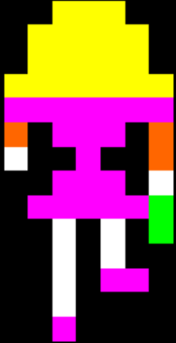
 | 0 | 1 | 2 | 3 | 4 | 5 | 6 |  |  |  |  |  |  |  |  | 0 | 1 | 2 | 3 | 4 | 5 | 6 |  |  | 0 | 1 | 2 | 3 | 4 | 5 | 6 |  |  | 0 | 1 | 2 | 3 | 4 | 5 | 6 |  |  |  |  | G
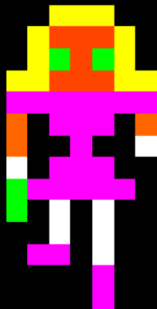
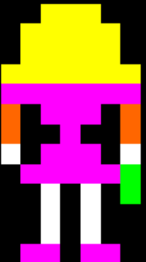
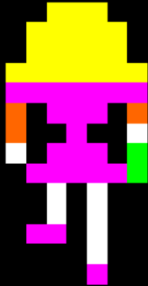
0 | x | x | Y | Y | Y | x | x |  |  |  |  |  |  |  | 0 | x | x | Y | Y | Y | x | x |  | 0 | x | x | Y | Y | Y | x | x |  | 0 | x | x | Y | Y | Y | x | x
1 | x | Y | O | O | O | Y | x |  |  |  |  |  |  |  | 1 | x | Y | Y | Y | Y | Y | x |  | 1 | x | Y | Y | Y | Y | Y | x |  | 1 | x | Y | Y | Y | Y | Y | x
2 | x | Y | G | O | G | Y | x |  |  |  |  |  |  |  | 2 | x | Y | Y | Y | Y | Y | x |  | 2 | x | Y | Y | Y | Y | Y | x |  | 2 | x | Y | Y | Y | Y | Y | x
3 | Y | Y | O | O | O | Y | Y |  |  |  |  |  |  |  | 3 | Y | Y | Y | Y | Y | Y | Y |  | 3 | Y | Y | Y | Y | Y | Y | Y |  | 3 | Y | Y | Y | Y | Y | Y | Y
4 | P | P | P | P | P | P | P |  |  |  |  |  |  |  | 4 | P | P | P | P | P | P | P |  | 4 | P | P | P | P | P | P | P |  | 4 | P | P | P | P | P | P | P
5 | O | x | P | P | P | x | O |  |  |  |  |  |  |  | 5 | O | x | P | P | P | x | O |  | 5 | O | x | P | P | P | x | O |  | 5 | O | x | P | P | P | x | O
6 | O | x | x | P | x | x | W |  |  |  |  |  |  |  | 6 | O | x | x | P | x | x | O |  | 6 | W | x | x | P | x | x | O |  | 6 | O | x | x | P | x | x | W
7 | W | x | P | P | P | x | x |  |  |  |  |  |  |  | 7 | W | x | P | P | P | x | W |  | 7 | x | x | P | P | P | x | W |  | 7 | W | x | P | P | P | x | G
8 | G | P | P | P | P | P | x |  |  |  |  |  |  |  | 8 | x | P | P | P | P | P | G |  | 8 | x | P | P | P | P | P | G |  | 8 | x | P | P | P | P | P | G
9 | G | x | W | x | W | x | x |  |  |  |  |  |  |  | 9 | x | x | W | x | W | x | G |  | 9 | x | x | W | x | W | x | G |  | 9 | x | x | W | x | W | x | x
10 | x | x | W | x | W | x | x |  |  |  |  |  |  |  | 10 | x | x | W | x | W | x | x |  | 10 | x | x | W | x | W | x | x |  | 10 | x | x | W | x | W | x | x
11 | x | P | P | x | W | x | x |  |  |  |  |  |  |  | 11 | x | x | W | x | W | x | x |  | 11 | x | x | W | x | P | P | x |  | 11 | x | P | P | x | W | x | x
12 | x | x | x | x | P | x | x |  |  |  |  |  |  |  | 12 | x | P | P | x | P | P | x |  | 12 | x | x | W | x | x | x | x |  | 12 | x | x | x | x | W | x | x
13 | x | x | x | x | P | x | x |  |  |  |  |  |  |  | 13 | x | x | x | x | x | x | x |  | 13 | x | x | P | x | x | x | x |  | 13 | x | x | x | x | P | x | x
 |  |  |  |  |  |  |  |  |  |  |  |  |  |  |  |  |  |  |  |  |  |  | mommy10
 |  |  |  |  |  |  |  | mommy9 |  |  |  |  |  |  |  |  |  |  |  |  |  |  |  |  |  |  |  |  |  |  |  | mommy11 |  |  |  |  |  |  |  |  |  | mommy12

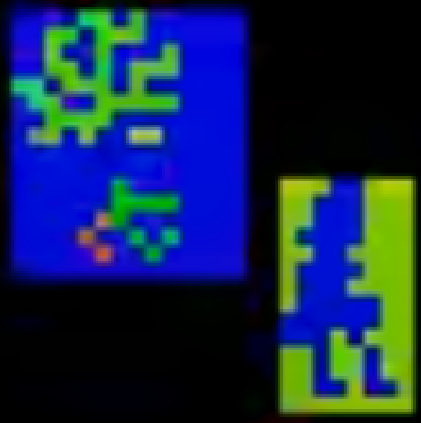
 | 0 | 1 | 2 | 3 | 4 | 5 | 6 |  | 0 | 1 | 2 | 3 | 4 | 5 | 6
0 | x | x | x | W | W | x | x | 0 | W | W | W | x | x | W | W
1 | x | x | W | W | W | x | x | 1 | W | W | x | x | x | W | W
2 | x | x | W | W | W | x | x | 2 | W | W | x | x | x | W | W
3 | x | W | W | W | W | x | x | 3 | W | x | x | x | x | W | W
4 | x | x | W | W | x | x | x | 4 | W | W | x | x | W | W | W
5 | x | W | W | W | W | x | x | 5 | W | x | x | x | x | W | W
6 | x | W | W | W | x | x | x | 6 | W | x | x | x | W | W | W
7 | x | W | W | W | W | W | x | 7 | W | x | x | x | x | x | W
8 | W | W | W | W | W | W | x | 8 | x | x | x | x | x | x | W
9 | W | W | W | x | W | x | x | 9 | x | x | x | W | x | W | W
10 | x | x | W | x | x | W | x | 10 | W | W | x | W | W | x | W
11 | x | x | W | x | x | W | x | 11 | W | W | x | W | W | x | W
12 | x | x | W | W | x | W | W | 12 | W | W | x | x | W | x | x
13 | x | x | x | x | x | x | x | 13 | W | W | W | W | W | W | W

At the beginning of this: https://www.youtube.com/watch?v=l800GL6NQPY&t=435s&ab_channel=OldClassicRetroGaming the progs seem to be one of the "poses" of the model where the colours flash.

